Graphique 1
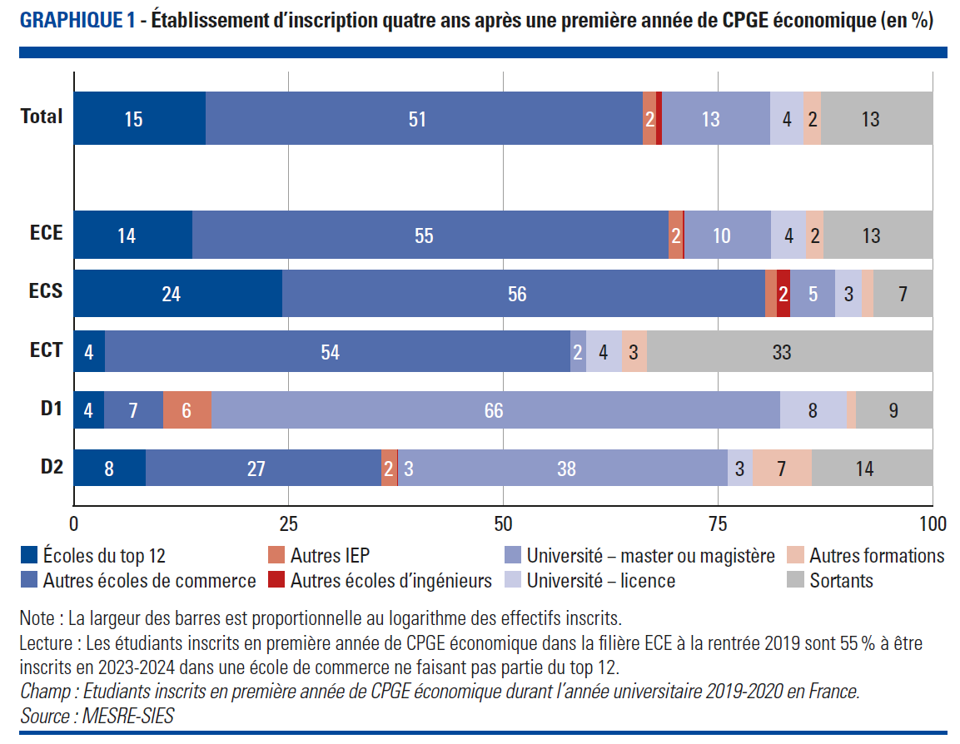
Graphique 1. Etablissement d'inscription quantre ans après une première année de CPGE économique (en %)
Retour au sommaire

Inscription 2023/2024 | CPGE économiques | Voie de CPGE économique
 |  | ECE | ECS | ECT | D1 | D2
Écoles du top 12 | 15.4 | 13.9 | 24.3 | 3.7 | 3.6 | 8.5
Autres écoles de Commerce | 50.8 | 55.4 | 56.2 | 54.1 | 6.9 | 27.4
Autres IEP | 1.6 | 1.6 | 1.3 |  | 5.6 | 1.8
Autres écoles d'Ingénieurs | 0.6 | 0.2 | 1.5
Magistère | 0.3 |  |  |  | 1.3 | 2.5
Université (Master) | 12.3 | 10 | 5.3 | 1.9 | 64.9 | 35.9
Université (Licence) | 3.9 | 4.1 | 3.1 | 4.1 | 7.7 | 2.9
Autres formations | 2.1 | 2 | 1.4 | 2.9 | 1.1 | 6.8
Sortants | 12.9 | 12.7 | 6.8 | 33.2 | 8.9 | 14.1

Note : Les cases blanches correspondent à des effectifs inférieurs à 5 étudiants
Lecture : Les étudiants inscrits en ECE à la rentrée 2019 sont 13,9 % à être inscrits dans l’une des 12 écoles les plus sélectives en 2023-2024.
Champ : Etudiants inscrits en première année de CPGE économique durant l’année universitaire 2019-2020 en France.
Source : MESRE-SIES

Graphique 2
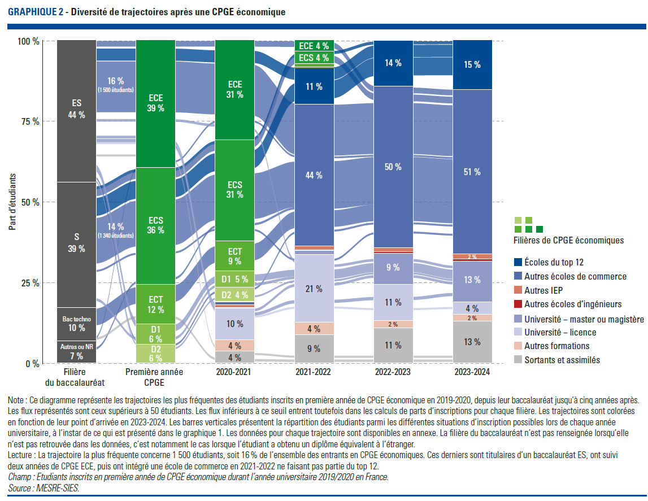
Graphique 2. Diversité des trajectoires après une CPGE économique
Retour au sommaire

Filière du baccalauréat | Voie d'inscription en CPGE | 2020/2021 | 2021/2022 | 2022/2023 | 2023/2024 | Nombre d'étudiants | Part des étudiants
ES | ECE | ECE | Autres écoles de Commerce | Autres écoles de Commerce | Autres écoles de Commerce | 1,499 | 15.7
S | ECS | ECS | Autres écoles de Commerce | Autres écoles de Commerce | Autres écoles de Commerce | 1,341 | 14.0
S | ECS | ECS | Écoles du top 12 | Écoles du top 12 | Écoles du top 12 | 526 | 5.5
Bac techno | ECT | ECT | Autres écoles de Commerce | Autres écoles de Commerce | Autres écoles de Commerce | 486 | 5.1
ES | ECE | ECE | Écoles du top 12 | Écoles du top 12 | Écoles du top 12 | 355 | 3.7
S | ECS | ECS | ECS | Autres écoles de Commerce | Autres écoles de Commerce | 194 | 2.0
ES | D1 | D1 | Université (Licence) | Université (Master) | Université (Master) | 191 | 2.0
ES | ECE | ECE | ECE | Autres écoles de Commerce | Autres écoles de Commerce | 164 | 1.7
ES | ECE | Université (Licence) | Université (Licence) | Université (Licence) | Université (Master) | 91 | 1.0
S | ECS | ECS | ECS | Écoles du top 12 | Écoles du top 12 | 87 | 0.9
S | D1 | D1 | Université (Licence) | Université (Master) | Université (Master) | 76 | 0.8
ES | ECE | ECE | Université (Licence) | Université (Master) | Université (Master) | 72 | 0.8
ES | ECE | Université (Licence) | Université (Licence) | Université (Master) | Université (Master) | 71 | 0.7
Bac techno | ECT | Sortants et assimilés | Sortants et assimilés | Sortants et assimilés | Sortants et assimilés | 67 | 0.7
Autres ou NR | ECS | ECS | Autres écoles de Commerce | Autres écoles de Commerce | Autres écoles de Commerce | 61 | 0.6
ES | ECE | Sortants et assimilés | Sortants et assimilés | Sortants et assimilés | Sortants et assimilés | 55 | 0.6
ES | ECE | Université (Licence) | Université (Licence) | Université (Licence) | Université (Licence) | 55 | 0.6
ES | D2 | D2 | Autres écoles de Commerce | Autres écoles de Commerce | Autres écoles de Commerce | 53 | 0.6
S | ECS | ECS | Université (Licence) | Autres écoles de Commerce | Autres écoles de Commerce | 53 | 0.6
Autres ou NR | ECE | ECE | Autres écoles de Commerce | Autres écoles de Commerce | Autres écoles de Commerce | 51 | 0.5

Note : Ce diagramme représente les trajectoires les plus fréquentes des étudiants inscrits en première année de CPGE économique en 2019-2020, depuis leur baccalauréat jusqu’à cinq années après. Les flux représentés sont ceux supérieurs à 50 étudiants. Les flux inférieurs à ce seuil entrent toutefois dans les calculs de parts d’inscriptions pour chaque filière. Les trajectoires sont colorées en fonction de leur point d’arrivée en 2023-2024. Les barres verticales présentent la répartition des étudiants parmi les différentes situations d’inscription possibles lors de chaque année universitaire, à l’instar de ce qui est présenté dans le graphique 1. Les données pour chaque trajectoire sont disponibles en annexe. La filière du baccalauréat n’est pas renseignée lorsqu’elle n’est pas retrouvée dans les données, c’est notamment le cas lorsque l’étudiant a obtenu un diplôme équivalent à l’étranger.
Lecture : La trajectoire la plus fréquente concerne 1 499 étudiants, soit 15,7 % de l’ensemble des entrants en CPGE économiques. Ces derniers sont titulaires d’un baccalauréat ES , ont suivi deux années de CPGE ECE , puis ont intégré une école de commerce en 2021-2022 ne faisant pas partie du top 12.
Champ : Etudiants inscrits en première année de CPGE économique durant l’année universitaire 2019/2020 en France.
Source : MESRE-SIES.

Graphique 3
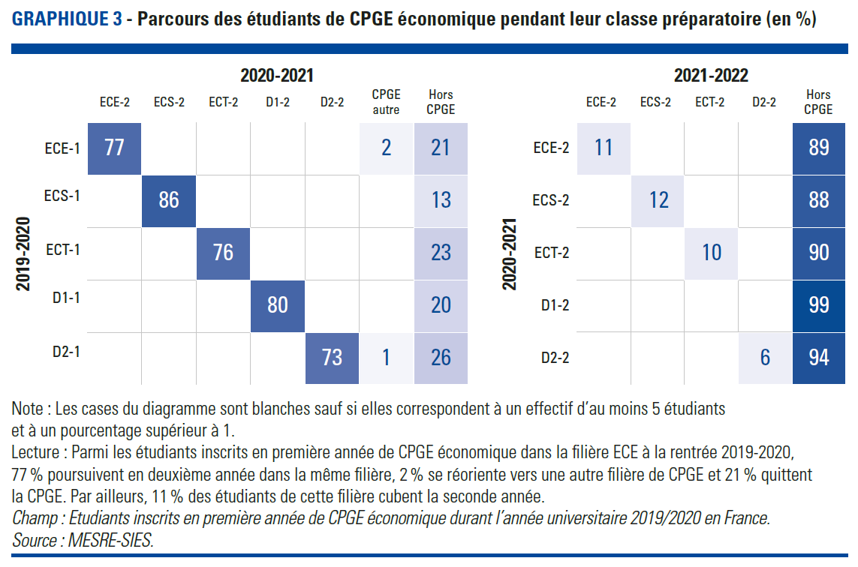
Graphique 3. Parcours des étudiants de CPGE économique pendant leur classe préparatoire (en %)
Retour au sommaire

 |  | 2020-2021
 |  | ECE | ECS | ECT | D1 | D2 | CPGE autre | Hors CPGE
2019-2020 | ECE | 77.5 |  |  |  |  | 1.5 | 21.0
 | ECS | 0.5 | 85.5 |  |  |  | 0.5 | 13.0
 | ECT |  |  | 76.5 |  |  | 0.5 | 23.0
 | D1 |  |  |  | 79.5 |  |  | 20.0
 | D2 |  |  |  |  | 73.0 | 1.0 | 25.5

 |  | 2021-2022
 |  | ECE | ECS | ECT | D1 | D2 | CPGE autre | Hors CPGE
2020-2021 | ECE | 11 |  |  |  |  | 0.5 | 89
 | ECS |  | 12 |  |  |  |  | 88
 | ECT |  |  | 10 |  |  |  | 90
 | D1 |  |  |  | 1 |  |  | 99
 | D2 |  |  |  |  | 6 |  | 93.5

Note : Les cases blanches du tableau correspondent à des effectifs de moins de 5 étudiants. Les cases du diagrammes sont blanches sauf si elle correspondent à un effectif d'au moins 5 étudiants et à un pourcentage supérieur à 1
Lecture : Parmi les étudiants inscrits en première année de CPGE économique dans la filière ECE à la rentrée 2019-2020, 77 % poursuivent en deuxième année dans la même filière, 2 % se réoriente vers une autre filière de CPGE et 21 % quittent la CPGE.Par ailleurs, 11 % des étudiants de cette filière cubent la seconde année
Champ : Etudiants inscrits en première année de CPGE économique durant l’année universitaire 2019/2020 en France.
Source : MESRE-SIES

Graphique 4
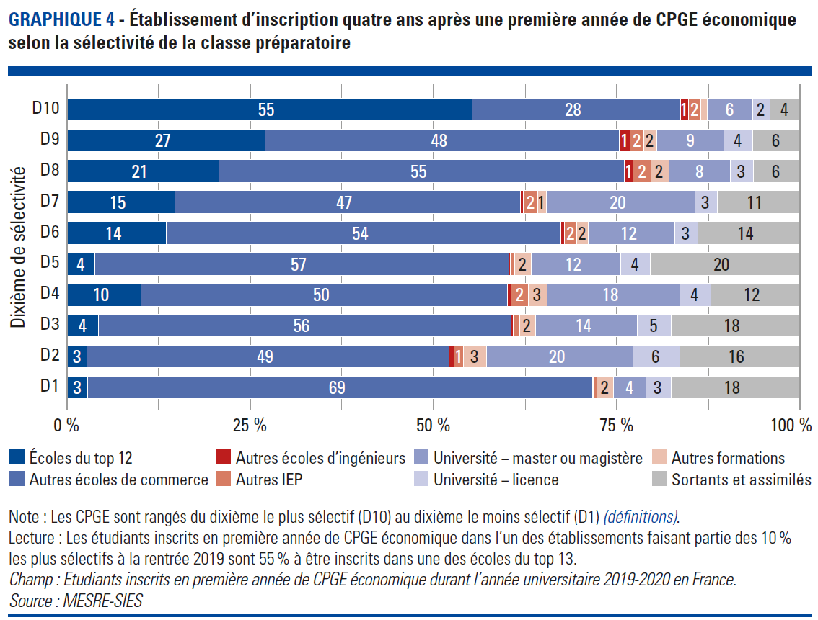
Graphique 4. Etablissement d’inscription quatre ans après une première année de CPGE économique, selon la sélectivité de la CPGE
Retour au sommaire

Situation en 2023-2024 : | Écoles du top 12 | Autres écoles de Commerce | Autres écoles d'ingénieurs | Autres IEP | Université Master ou magistère | Université Licence | Autres formations | Sortants et assimilés
D10 | 55.2 | 28.4 | 1.1 | 1.8 | 6.2 | 2.4 | 0.8 | 4.1
D9 | 27.1 | 48.3 | 1.4 | 1.9 | 9.1 | 3.9 | 1.8 | 6.4
D8 | 20.7 | 55.3 | 1.2 | 2.4 | 8.4 | 3.1 | 2.5 | 6.4
D7 | 14.7 | 47.1 |  | 2.0 | 20.3 | 3.0 | 1.2 | 11.3
D6 | 13.5 | 53.8 | 0.5 | 1.7 | 11.7 | 3.2 | 1.6 | 13.9
D5 | 3.8 | 56.5 |  | 0.6 | 12.2 | 4.0 | 2.3 | 20.4
D4 | 10.1 | 50.0 | 0.5 | 2.3 | 18.1 | 4.2 | 2.6 | 12.2
D3 | 4.3 | 56.2 |  | 0.9 | 13.9 | 4.5 | 2.2 | 17.6
D2 | 2.8 | 49.3 | 0.7 | 1.3 | 20.0 | 6.4 | 3.1 | 16.4
D1 | 2.9 | 68.8 |  | 0.5 | 4.4 | 3.5 | 2.2 | 17.6

Note : Les CPGE sont rangés du dixième le plus sélectif (D10) au dixième le moins sélectif (D1) ; Les cases blanches correspondent à des effectifs de moins de 5 étudiants.
Lecture : Les étudiants inscrits en première année de CPGE économique dans l’un des établissements faisant partie des 10 % les plus sélectifs à la rentrée 2019 sont 55,2 % à être inscrits dans une des écoles du top 12.
Champ : Etudiants inscrits en première année de CPGE économique durant l’année universitaire 2019-2020 en France.
Source : MESRE-SIES

Graphique 5
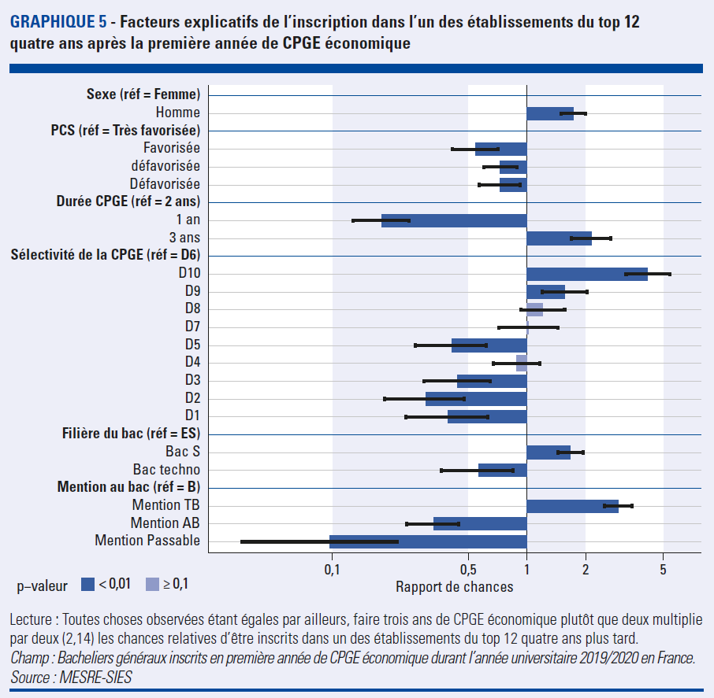
Graphique 5. Facteurs explicatifs de l’inscription dans l’un des établissements du top 12 quatre ans après la première année de CPGE économique
Retour au sommaire

Dimension | Modalité | Probabilité d'être inscrit dans un établissement du top 7 en 2023-2024
 |  | Rapport de chance | Signif.
Sexe | Femme | réf.
 | Homme | 1.73 | ***
PCS | Très favorisée | réf.
 | Favorisée | 0.55 | ***
 | Assez défavorisée | 0.73 | ***
 | Défavorisée | 0.72 | ***
Durée de l'inscription en CPGE | 1 an | 0.18 | ***
 | 2 ans | réf.
 | 3 ans | 2.14 | ***
Dixième de sélectivité de la CPGE | D10 | 4.17 | ***
 | D9 | 1.56 | ***
 | D8 | 1.20 | n.s.
 | D7 | 1.02 | n.s.
 | D6 | réf.
 | D5 | 0.41 | ***
 | D4 | 0.88 | n.s.
 | D3 | 0.44 | ***
 | D2 | 0.30 | ***
 | D1 | 0.39 | ***
Filière au baccalauréat | ES | réf.
 | S | 1.67 | ***
 | Technologique | 0.56 | ***
Mention au baccalauréat | Très bien | 2.95 | ***
 | Bien | réf.
 | Assez bien | 0.33 | ***
 | Passable | 0.10 | ***

Lecture : Toutes choses observées étant égales par ailleurs, faire trois ans de CPGE économique plutôt que deux multiplie par deux (2,1) les chances relatives d’être inscrits dans un des établissements du top 12 quatre ans plus tard.
Champ : Bacheliers généraux inscrits en première année de CPGE économique durant l’année universitaire 2019/2020 en France.
Source : MESRE-SIES

Graphique 6
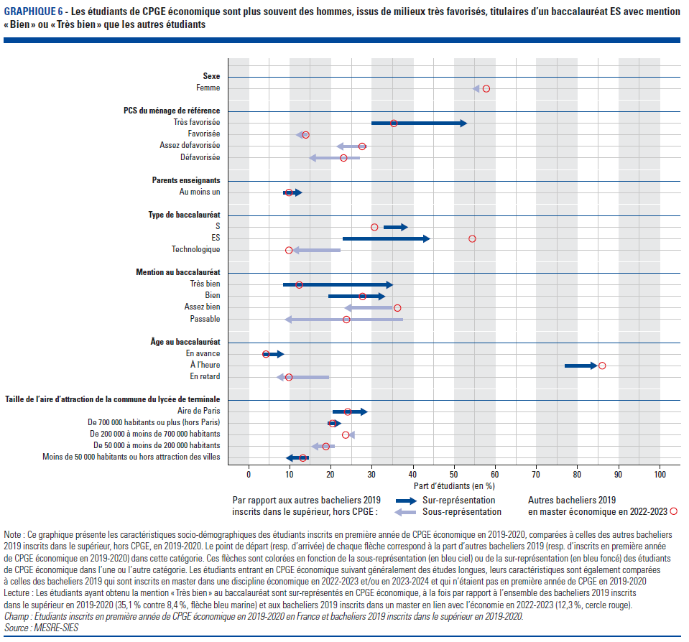
Graphique 6. Les étudiants de CPGE économique sont plus souvent des hommes, issus de milieux très favorisés, titulaires d’un baccalauréat scientifique avec mention « Bien » ou « Très bien » que les autres étudiants
Retour au sommaire

Dimension | Modalité | Bacheliers 2019 inscrits dans le supérieur | Etudiants de CPGE économique | Bacheliers 2019 en master en lien avec l'économie
Sexe | Femme | 55.0 | 54.9 | 57.8
 | Homme | 45.0 | 45.1 | 42.2
PCS | Très favorisée | 29.9 | 53.1 | 35.3
 | Favorisée | 14.2 | 11.3 | 13.9
 | Assez défavorisée | 28.8 | 21.2 | 27.6
 | Défavorisée | 27.0 | 14.5 | 23.1
Au moins un parent enseignant | Oui | 8.4 | 13.0 | 9.8
 | Non | 91.6 | 87.0 | 90.2
Voie au baccalauréat | ES | 22.9 | 44.1 | 54.4
 | S | 32.9 | 38.7 | 30.6
 | Technologique | 22.3 | 10.4 | 9.8
Mention au baccalauréat | Très bien | 8.4 | 35.1 | 12.3
 | Bien | 19.4 | 33.2 | 27.7
 | Assez bien | 34.8 | 23.1 | 36.2
 | Passable | 37.4 | 8.6 | 23.8
Âge au baccalauréat | En avance | 3.6 | 8.6 | 4.2
 | À l'heure | 77.0 | 84.8 | 86.0
 | En retard | 19.4 | 6.6 | 9.8
Mention au baccalauréat | Aire de Paris | 20.6 | 28.9 | 24.1
 | Aire de 700 000 habitants ou plus (hors Paris) | 19.3 | 22.5 | 20.4
 | Aire de 200 000 à moins de 700 000 habitants | 24.8 | 24.6 | 23.6
 | Aire de 50 000 à moins de 200 000 habitants | 20.8 | 15.1 | 18.8
 | Aire de moins de 50 000 habitants ou hors attraction des villes | 14.5 | 8.9 | 13.2

Note : Ce graphique présente les caractéristiques socio-démographiques des étudiants inscrits en première année de CPGE économique en 2019-2020, comparées à celles des autres bacheliers 2019 inscrits dans le supérieur, hors CPGE,en 2019-2020. Le point de départ (resp. d’arrivée) de chaque flèche correspond à la part d’autres bacheliers 2019 (resp. d’inscrits en première année de CPGE économique en 2019-2020) dans cette catégorie. Ces flèches sont colorées en fonction de la sous-représentation (en bleu ciel) ou de la sur-représentation (en bleu foncé) des étudiants de CPGE scientifique dans l’une ou l’autre catégorie. Les étudiants entrant en CPGE économique suivant généralement des études longues, leurs caractéristiques sont également comparées à celles des bacheliers 2019 qui sont inscrits en master dans une discipline économique en 2022-2023 et/ou en 2023-2024 et qui n’étaient pas en première année de CPGE en 2019-2020
Lecture : Les étudiants ayant obtenu la mention « Très bien » au baccalauréat sont sur-représentés en CPGE économique, à la fois par rapport à l’ensemble des bacheliers 2019 inscrits dans le supérieur en 2019-2020 (35,1 % contre 8,4 %, flèche bleu marine) et aux bacheliers 2019 inscrits dans un master en lien avec l'économie en 2022-2023 (12,3 %, cercle rouge).
Champ : Etudiants inscrits en première année de CPGE économique en 2019-2020 en France et bacheliers 2019 inscrits dans le supérieur en 2019-2020.
Source : MESRE-SIES.

